Trang bìa
DỰ ÁN MÔ HÌNH LƯỢNG HÓA RỦI RO TÍN DỤNG

GIAO PHẨM 2.2.1.5: Báo cáo hỗ trợ thu thập dữ liệu các nhân tố vỡ nợ và làm sạch dữ liệu cho mô hình bán lẻ

 | Tháng 08, 2020

2. Tóm tắt kết quả báo cáo
II. Tóm tắt kết quả báo cáo

2.1. Tổng quan báo cáo

Báo cáo này đánh giá chất lượng dữ liệu của các nhân tố vỡ nợ cho danh mục Bán lẻ để sử dụng để xây dựng các mô hình A-card, B-card, EAD và LGD. Báo cáo được đánh giá dựa trên dữ liệu do Sacombank cung cấp từ dữ liệu hệ thống hoặc thu thập thủ công theo mô tả ở trong Giao phẩm 2.2.1.3 - Mẫu thu thập dữ liệu nhân tố vỡ nợ, quy tắc kiểm tra chất lượng dữ liệu và hướng dẫn thu thập dữ liệu cho từng phân khúc danh mục Bán lẻ. Các thông tin này sẽ là các nhân tố được dùng trực tiếp hoặc để tính toán các thông tin phục vụ để xây dựng các mô hình A-card, B-card , EAD và LGD. Chất lượng của dữ liệu sẽ ảnh hưởng trực tiếp đến chất lượng của mô hình cuối cùng, vì vậy công tác kiểm tra chất lượng dữ liệu là rất quan trọng, đảm bảo khả năng đáp ứng của dữ liệu trong việc xây dựng mô hình, để từ đó có các kế hoạch phù hợp triển khai các bước tiếp theo trong quá trình xây dựng mô hình cho danh mục Bán lẻ.
Phần này của báo cáo sẽ mô tả về dữ liệu và tóm tắt đánh giá về chất lượng dữ liệu. Đối với các dữ liệu cần thu thập thủ công, cán bộ nhập các thông tin có sẵn trên hồ sơ giấy theo hướng dẫn và biểu mẫu nhập liệu do Đội dự án xây dựng. Tuy nhiên việc tìm lại các hồ sơ giấy để nhập liệu cho các hồ sơ vay trong quá khứ cũng có những hạn chế như Hồ sơ thất lạc trong quá trình chuyển đổi đơn vị, chuyển giao cán bộ; Hồ sơ cần nhập liệu không thuộc phận sự quản lý của đơn vị. Đối với từng trường dữ liệu chúng tôi đã đưa ra các khuyến nghị, cách thức xử lý trong phạm vi dự án để đảm bảo chất lượng dữ liệu cho xây dựng mô hình.

Căn cứ trên Biểu mẫu thu thập dữ liệu nhân tố vỡ nợ cho từng phân khúc danh mục Bán lẻ, thiết kế của công cụ thu thập thủ công CM của Ngân hàng chúng tôi thực hiện kiểm tra dữ liệu theo 8 bảng tương ứng với từng sheet trong phần 4 của báo cáo này. Trong đó, 4 bảng của mô hình A-card: Cho vay kinh doanh, CV tiêu dùng CBNV/Lương, CV mua nhà, CV tiêu dùng khác và 1 bảng cho toàn bộ dữ liệu mô hình B-card, EAD, LGD cho 5 phân khúc.

Bảng dữ liệu | Số lượng trường dữ liệu | Số lượng trường dữ liệu thu thập thủ công
Cho vay kinh doanh | 67 | 52
CV tiêu dùng CBNV/Lương | 46 | 31
CV mua nhà | 57 | 34
CV tiêu dùng Khác | 60 | 39
B-card | 31 | 0
EAD | 24 | 0
LGD | 37 | 12

2.2. Kết quả tổng quan về đánh giá chất lượng dữ liệu
Bằng sự nỗ lực của Đội dự án, sự phối hợp của các phòng ban nghiệp vụ trong Ngân hàng thông qua chỉ đạo của Ban giám đốc dự án, Dự án đã hoàn thành giai đoạn thu thập dữ liệu thủ công trong 5 tháng với kết quả như sau:
- Hoàn thành thu thập 97.14% dữ liệu yêu cầu cho mô hình A-card
- Hoàn thành 94.7% dữ liệu yêu cầu cho mô hình LGD

Mô hình(*) | Yêu cầu |  | Thu thập được |  | Tỷ lệ hoàn thành
 | Số lượng hợp đồng vay xấu | Số lượng hợp đồng vay tốt | Số lượng hợp đồng vay xấu | Số lượng hợp đồng vay tốt
A-card | 4,185 | 18,074 | 3,859 | 17,763 | 97.14%
LGD | 5,104 | 0 | 4,834 | 0 | 94.71%
Tổng | 9,289 | 18,074 | 8,693 | 17,763 | 96.69%

(*) Dữ liệu cho mô hình B-card và EAD là dữ liệu trích xuất trực tiếp toàn bộ từ hệ thống của Ngân hàng, không cần thu thập dữ liệu thủ công.
Dữ liệu được đánh giá dựa trên các nguyên tắc đã được thống nhất giữa PwC và Ngân hàng.
Tỷ lệ số quy tắc bị vi phạm theo từng mô hình/phân khúc như sau:

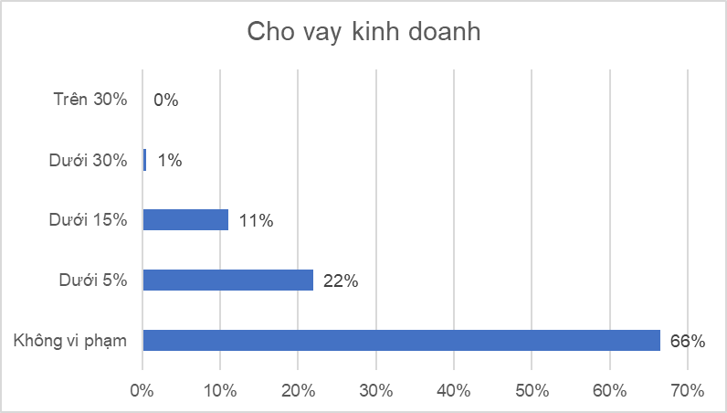
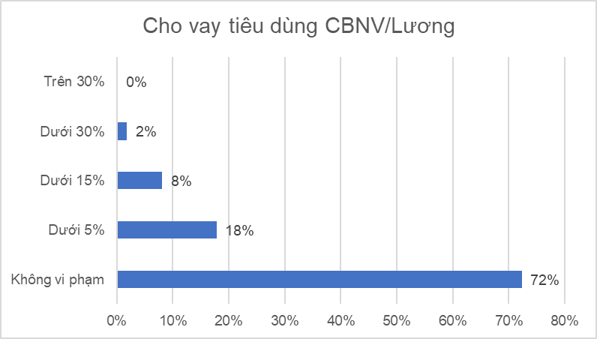

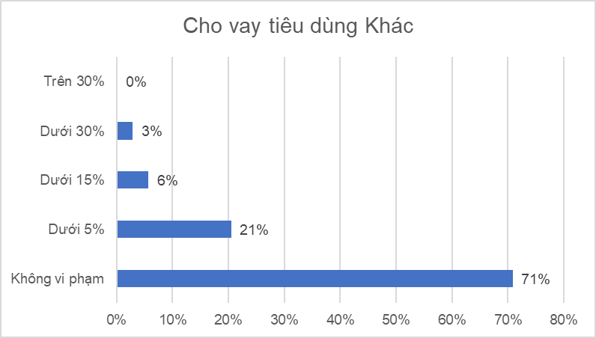
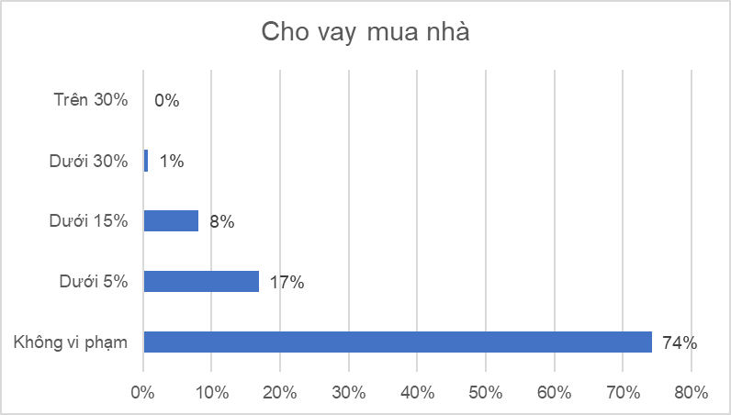

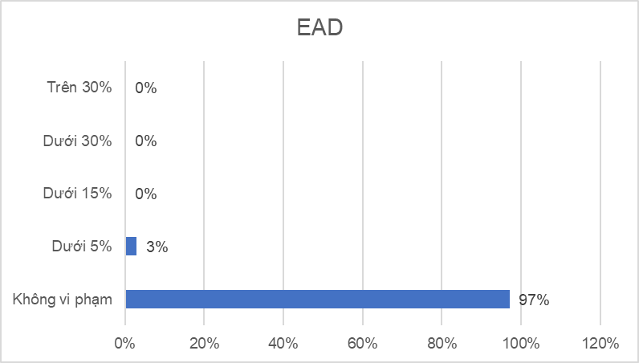
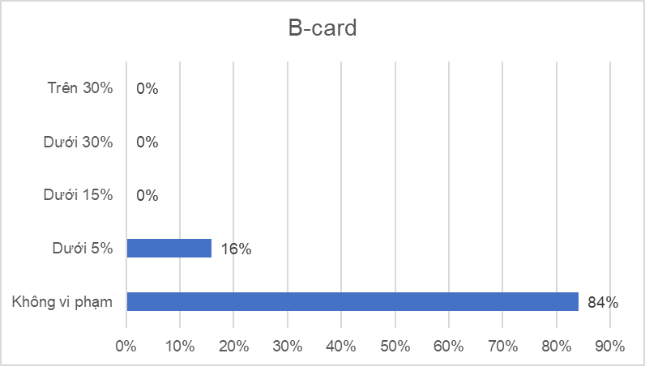

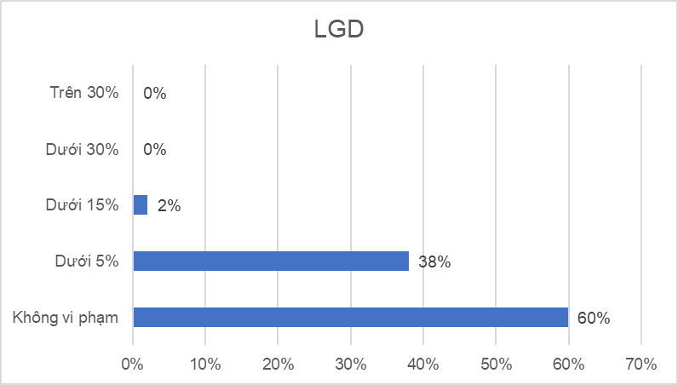

Dữ liệu sau khi được kiểm tra sẽ được làm sạch nếu có lỗi. Các lỗi dữ liệu có thể được xử lý bằng cách thay thế hoặc loại bỏ quan sát để đảm bảo chất lượng mô hình tốt nhất. Về phương pháp làm sạch dữ liệu, theo thông lệ không có nguyên tắc cụ thể mà dựa trên tính chất và ý nghĩa của trường dữ liệu để đưa ra cách xử lý phù hợp. - Trong trường hợp không thể đưa ra cách xử lý cụ thể cho lỗi dữ liệu, ta có thể coi các giá trị lỗi là giá trị trống và xử lý các giá trị trống trong quá trình xây dựng mô hình. - Đối với các trường liên quan đến ngày dữ liệu ví dụ như Ngày nộp đơn của mô hình A-card, đây được coi là thông tin quan trọng, đánh giá thời điểm của các thông tin trên giấy đề xuất vay được thu thập thủ công. Các khoản vay có thông tin quá xa thời điểm quan sát (nhiều hơn 1 năm) hoặc sau thời điểm quan sát cần được loại bỏ - Trong trường hợp lỗi dữ liệu không ảnh hưởng đến việc xây dựng mô hình thì có thể bỏ qua nhưng vẫn kiểm tra với mục đích theo dõi và cải thiện chất lượng dữ liệu trong tương lai - Đối với từng trường dữ liệu, nếu dữ liệu có hơn 50% là missing thì cần được loại bỏ
Dưới đây là bảng so sánh dữ liệu trước và sau khi được làm sạch. Sau khi loại bỏ các khoản vay vi phạm các lỗi trọng yếu, dữ liệu còn lại được đánh giá là đạt yêu cầu để xây dựng mô hình.

Mô hình | Phân khúc | Dữ liệu trước khi làm sạch |  | Dữ liệu sau khi làm sạch
 |  | Số lượng hợp đồng vay xấu | Số lượng hợp đồng vay tốt | Số lượng hợp đồng vay xấu | Số lượng hợp đồng vay tốt
A-card | Cho vay tiêu dùng – Khác | 474 | 2,100 | 473 | 1,927
 | Cho vay tiêu dùng – CBNV/Lương | 1,390 | 4311 | 1,160 | 3,330
 | Cho vay mua nhà | 160 | 1,883 | 159 | 1,762
 | Cho vay kinh doanh – Nông nghiệp | 680 | 3,414 | 487 | 3,080
 | Cho vay kinh doanh không tuần hoàn | 812 | 3,755 | 708 | 3,389
 | Cho vay kinh doanh tuần hoàn | 343 | 2,300 | 280 | 2,115
EAD | Cho vay kinh doanh tuần hoàn | 1,234 | NA | 1,090 | NA
LGD | Cho vay tiêu dùng – Khác | 692 | NA | 692 | NA
 | Cho vay tiêu dùng – CBNV/Lương | 1,541 | NA | 1,541 | NA
 | Cho vay mua nhà | 278 | NA | 278 | NA
 | Cho vay kinh doanh – Nông nghiệp | 693 | NA | 693 | NA
 | Cho vay kinh doanh – Khác | 1,900 | NA | 1,900 | NA

Lưu ý: Đối với mô hình B-card, dữ liệu thực hiện kiểm tra là tập dữ liệu toàn bộ danh mục với 565,492 khoản vay đươc quan sát liên tục từ năm 2012 đến năm 2017. Trước khi thực hiện xây dựng mô hình sẽ cần phải thực hiện lấy mẫu.

3. Hỗ trợ thu thập dữ liệu
III. Hỗ trợ thu thập dữ liệu thủ công

1. Số lượng dữ liệu cần thu thập thủ công
Theo yêu cầu trong giao phẩm 2.2.1.3 - Mẫu thu thập dữ liệu nhân tố vỡ nợ, quy tắc kiểm tra chất lượng dữ liệu và hướng dẫn thu thập dữ liệu cho từng phân khúc danh mục Bán lẻ, để xây dựng các mô hình A-card và LGD cần tiến hành thu thập dữ liệu thủ công cho một số trường thông tin không được ghi nhận trên hệ thống dữ liệu của Ngân hàng hoặc được nhận định không phù hợp hoặc thiếu đầy đủ. Dựa trên kết quả phân tích chọn mẫu cho danh mục Bán lẻ theo Giao phẩm 2.2.1.4 - Báo cáo phân tích phân khúc danh mục bán lẻ và chọn mẫu theo hiện trạng của Sacombank và thông lệ tốt, dưới đây là bảng tổng hợp số lượng hợp đồng vay cần được thu thập thủ công theo từng mô hình và phân khúc của danh mục Bán lẻ.
Mô hình A-card
Phân khúc | Dữ liệu xây dựng mô hình |  | Dữ liệu ngoại mẫu |  | Tổng
 | Số lượng hợp đồng vay xấu | Số lượng hợp đồng vay tốt được chọn | Số lượng hợp đồng vay xấu | Số lượng hợp đồng vay tốt được chọn
Cho vay tiêu dùng – Khác | 409 | 1,636 | 82 | 500 | 2,627
Cho vay tiêu dùng – CBNV/Lương | 1,281 | 3,843 | 115 | 500 | 5,739
Cho vay mua nhà | 159 | 1,431 | 12 | 500 | 2,102
Cho vay kinh doanh – Nông nghiệp | 741 | 2,964 | 38 | 500 | 4,243
Cho vay kinh doanh không tuần hoàn | 835 | 3,340 | 13 | 500 | 4,688
Cho vay kinh doanh tuần hoàn | 465 | 1,860 | 35 | 500 | 2,860
Tổng | 3,890 | 15,074 | 295 | 3,000 | 22,259

Mô hình LGD
Phân khúc | Số lượng hợp đồng vay (chỉ bao gồm các hợp đồng vay xấu)
Cho vay tiêu dùng – Khác | 692
Cho vay tiêu dùng – CBNV/Lương | 1,541
Cho vay mua nhà | 278
Cho vay kinh doanh – Nông nghiệp | 693
Cho vay kinh doanh – Khác | 1,900
Tổng | 5,104

2. Quy trình thu thập và xác thực dữ liệu cho xây dựng mô hình: Nhằm chuẩn bị dữ liệu cho bước xây dựng mô hình, ngân hàng thực hiện các bước sau: Bước 1: Nhập liệu tại đơn vị kinh doanh Cán bộ quan hệ khách hàng, cán bộ quản lý tín dụng, cán bộ kiểm soát rủi ro tại chi nhánh thực hiện theo các bước sau: i. Thu thập thông tin, trực tiếp nhận diện, đánh giá dựa trên hồ sơ của khách hàng; ii. Điền đầy đủ các thông tin của khách hàng vào Công cụ thu thập dữ liệu; iii. Bổ sung/ điều chỉnh thông tin khi có ý kiến phản hồi về chất lượng dữ liệu từ cán bộ xác thực dữ liệu/ Ban dự án; iv. Kiểm soát thông tin được nhập trên Công cụ thu thập dữ liệu để đảm bảo tính đầy đủ, chính xác, xác thực và phù hợp của các thông tin cung cấp; v. Đính kèm bản scan các tài liệu liên quan trên Công cụ thu thập dữ liệu. Bước 2: Xác thực dữ liệu (vòng 1) tại đơn vị kinh doanh Trưởng/ Phó phòng giao dịch, Trưởng/ Phó phòng phụ trách kinh doanh của chi nhánh thực hiện theo các bước sau: i. Kiểm tra tính chính xác, đầy đủ, phù hợp của các thông tin được thu thập từ Bước 1 dựa trên hồ sơ khách hàng được cán bộ nhập liệu đính kèm trên Công cụ thu thập dữ liệu; ii. Nếu có điểm cần làm rõ, trao đổi trực tiếp với cán bộ nhập liệu; iii. Nếu thông tin nhập liệu không chính xác, đầy đủ, trả lại bản ghi trên Công cụ thu thập dữ liệu để cán bộ nhập liệu chỉnh sửa/ bổ sung; iv. Nếu thông tin nhập liệu chính xác, đầy đủ, duyệt bản ghi trên Công cụ thu thập dữ liệu Bước 3: Xác thực dữ liệu (vòng 2) tại Ban dự án tại Hội sở i. PwC và đội ngũ dự án thực hiện chọn mẫu kiểm tra, đối chiếu các thông tin được nhập trên Công cụ thu thập dữ liệu và hồ sơ khách hàng được cán bộ nhập liệu đính kèm trên Công cụ thu thập dữ liệu; ii. Trong trường hợp thông tin cần được xác nhận lại, Ban dự án tại Hội sở sẽ tổng hợp và gửi đến từng đơn vị kinh doanh yêu cầu xác thực/thu thập thêm thông tin. Ngoài ra, Lãnh đạo chi nhánh (G

Quy tắc sàng lọc và xác thực dữ liệu
Một số quy tắc chung
+ Kiểm tra giá trị thiếu (NULL) trên các trường dữ liệu cần thiết, như: mã khách hàng, mã hợp đồng, mã tài khoản, dư nợ… ngoại trừ trường hợp bị từ chối
+ Nếu có hơn 30% sự trùng lặp của cùng một giá trị trong một trường số bất kỳ nên rà soát lại và tiến hành điều tra lý do
+ Tất cả những trường dữ liệu định danh phải là duy nhất (tức là không có sự trùng lặp giá trị), như: mã khách hàng, mã tài khoản…
+ Dựa trên định dạng dữ liệu của từng trường: kiểu chữ, kiểu số, kiểu ngày
+ Dựa trên miền giá trị của từng trường: số có giá trị dương, ngày có giá trị không nằm ngoài một khoảng, giá trị chỉ thuộc một danh sách cụ thể…
+ Dựa trên các ràng buộc giữa các trường dữ liệu: ví dụ các trường dữ liệu cho TSBĐ chỉ thể hiện giá trị (không NULL) khi khoản vay đó là “Bảo đảm”

Nâng cao chất lượng dữ liệu
Các quy tắc kiểm tra dữ liệu được xác định theo từng trường như mô tả trong biểu mẫu thu thập dữ liệu đối với các thông tin thu thập thủ công sẽ được cài đặt trực tiếp trên công cụ thu thập thủ công. Ví dụ như Tổng tài sản của hộ kinh doanh chỉ nhận giá trị dương, nếu cán bộ nhập liệu sẽ không thể điền vào một giá trị nhỏ hơn 0 hoặc khi có bất kỳ thông tin bắt buộc cần điền nào bị bỏ trống, cán bộ nhập liệu sẽ không thể "Trình duyệt" hồ sơ. Tuy nhiên, trong quá trình xác thực dữ liệu một số lỗi logic dữ liệu được phát hiện được đánh giá ảnh hưởng đến chất lượng dữ liệu. Các quy tắc này đều được cập nhật bổ sung lên hệ thống nhập liệu CM để hạn chế sai sót, nâng cao chất lượng dữ liệu.

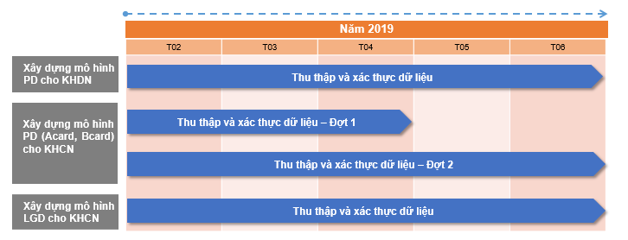
4. Kế hoạch thu thập dữ liệu
Dựa trên các ràng buộc giữa các trường dữ liệu: ví dụ các trường dữ liệu cho TSBĐ chỉ thể hiện giá trị (không NULL) khi khoản vay đó là “Bảo đảm”

5. Kết quả thu thập dữ liệu
Trong quá trình thu thập dữ liệu thủ công, PwC và Đội dự án cùng phối hợp thực hiện kiểm tra dữ liệu thu thập thủ công dựa trên các nguyên tắc kiểm tra dữ liệu trong Giao phẩm 2.2.1.3 - Mẫu thu thập dữ liệu nhân tố vỡ nợ, quy tắc kiểm tra chất lượng dữ liệu và hướng dẫn thu thập dữ liệu cho từng phân khúc danh mục Bán lẻ. Dựa vào kết quả kiểm tra này, danh sách các bản ghi vi phạm các lỗi dữ liệu sẽ được hệ thống Từ chối bản ghi và yêu cầu chi nhánh xác thực và nhập lại thông tin dữ liệu.
Dưới đây là kết quả kiểm tra dữ liệu tại từng thời điểm đối với từng phân khúc dựa trên dữ liệu thu thập thủ công thành công (bản ghi có trạng thái "Approved"), có thể thấy chất lượng dữ liệu qua từng thời điểm kiểm tra đã được cải thiện đáng kể.

Mô hình | Phân khúc | Thông tin | Ngày kiểm tra
 |  |  | 2019-03-22 | 2019-03-29 | 2019-04-05 | 2019-04-12 | 2019-04-17 | 2019-04-22
A-card | Phân khúc cho vay CBNV/Lương | Số lượng bản ghi kiểm tra | 1,019 | 2,917 | 5,554 | 5,409 | 5,330 | 5,330
 |  | Số lượng bản ghi vi phạm | 530 | 1,251 | 2,148 | 1,865 | 1,654 | 1,654
 |  | % Số lượng bản ghi vi phạm (*) | 52% | 43% | 39% | 34% | 31% | 31%
A-card | Phân khúc cho vay mua nhà | Số lượng bản ghi kiểm tra | 411 | 994 | 2,046 | 2,048 | 2,949
 |  | Số lượng bản ghi vi phạm | 176 | 410 | 816 | 783 | 773
 |  | % Số lượng bản ghi vi phạm | 43% | 41% | 40% | 38% | 26%
A-card | Phân khúc cho vay tiêu dùng khác | Số lượng bản ghi kiểm tra | 532 | 1,408 | 2,585 | 2,590 | 2,591
 |  | Số lượng bản ghi vi phạm | 267 | 647 | 1,070 | 1,035 | 1,036
 |  | % Số lượng bản ghi vi phạm | 50% | 46% | 41% | 40% | 40%
A-card | Phân khúc cho vay kinh doanh | Số lượng bản ghi kiểm tra | 1,938 | 4,568 | 6,847 | 7,066
 |  | Số lượng bản ghi vi phạm | 937 | 2,299 | 3,712 | 3,425
 |  | % Số lượng bản ghi vi phạm | 48% | 50% | 54% | 48%

Mô hình | Phân khúc | Thông tin | Ngày kiểm tra
 |  |  | 2019-05-10 | 2019-05-17 | 2019-05-20 | 2019-06-03 | 2019-06-12 | 2019-06-24 | 2019-07-03
A-card | Phân khúc cho vay mua nhà | Số lượng bản ghi kiểm tra | 2,072 | 2,070 | 1,971 | 2,013 | 2,018 | 2,019 | 2,043
 |  | Số lượng bản ghi vi phạm | 805 | 718 | 587 | 534 | 537 | 589 | 567
 |  | % Số lượng bản ghi vi phạm | 39% | 35% | 30% | 27% | 27% | 29% | 28%
A-card | Phân khúc cho vay tiêu dùng khác | Số lượng bản ghi kiểm tra | 2,616 | 2,615 | 2,493 | 2,566 | 2,570 | 2,548 | 2,574
 |  | Số lượng bản ghi vi phạm | 1,060 | 892 | 718 | 659 | 659 | 708 | 667
 |  | % Số lượng bản ghi vi phạm | 41% | 34% | 29% | 26% | 26% | 28% | 26%
A-card | Phân khúc cho vay kinh doanh | Số lượng bản ghi kiểm tra | 9,885 | 11,114 | 11,232 | 11,172 | 11,114 | 11,114 | 11,290
 |  | Số lượng bản ghi vi phạm | 4,510 | 3,730 | 3,846 | 2,848 | 3,730 | 3,730 | 3,567
 |  | % Số lượng bản ghi vi phạm | 46% | 34% | 34% | 25% | 34% | 34% | 32%
LGD |  | Số lượng bản ghi kiểm tra |  |  | 4,842 | 5,062 | 4,978 | 4,978 | 4,978
 |  | Số lượng bản ghi vi phạm |  |  | 3,709 | 3,199 | 3,108 | 3,108 | 3,108
 |  | % Số lượng bản ghi vi phạm |  |  | 77% | 63% | 62% | 62% | 62%

(*) Bản ghi vi phạm bất kỳ quy tắc nào của bất kỳ trường dữ liệu nào sẽ được tính là vi phạm.
Theo kế hoạch của dự án, mô hình A-card phân khúc cho vay CBNV/Lương được chọn làm mô hình thí điểm để xây dựng mô hình đầu tiên, thời điểm cut-off dữ liệu là ngày 22/4/2019. Các phân khúc còn lại của mô hình A-card và mô hình LGD sử dụng dữ liệu thu thập đến thời điểm cut-off là ngày 3/7/2019. Tập dữ liệu sử dụng để thực hiện kiểm tra trong báo cáo này đối với các mô hình yêu cầu thu thập dữ liệu thủ công là tập dữ liệu tại thời điểm cut-off nêu trên.
Kết quả thu thập dữ liệu của các mô hình được trình bày trong bảng sau, dữ liệu này sẽ được dùng để thực hiện các bước tiếp theo trong quá trình xây dựng mô hình:
Mô hình A-card - Dữ liệu xây dựng mô hình:

Phân khúc | Yêu cầu |  | Thu thập được |  | Tỷ lệ hoàn thành
 | Số lượng hợp đồng vay xấu | Số lượng hợp đồng vay tốt | Số lượng hợp đồng vay xấu | Số lượng hợp đồng vay tốt
Cho vay tiêu dùng – Khác | 409 | 1,636 | 393 | 1,604 | 97.65%
Cho vay tiêu dùng – CBNV/Lương | 1,281 | 3,843 | 1,275 | 3,814 | 99.32%
Cho vay mua nhà | 159 | 1,431 | 148 | 1,392 | 96.86%
Cho vay kinh doanh – Nông nghiệp | 741 | 2,964 | 642 | 2,916 | 96.03%
Cho vay kinh doanh không tuần hoàn | 835 | 3,340 | 799 | 3,259 | 97.20%
Cho vay kinh doanh tuần hoàn | 465 | 1,860 | 309 | 1,801 | 90.75%
Tổng | 3,890 | 15,074 | 3,566 | 14,786 | 96.77%

Mô hình A-card - Dữ liệu ngoại mẫu thời gian:
Phân khúc | Yêu cầu |  | Thu thập được |  | Tỷ lệ hoàn thành
 | Số lượng hợp đồng vay xấu | Số lượng hợp đồng vay tốt | Số lượng hợp đồng vay xấu | Số lượng hợp đồng vay tốt
Cho vay tiêu dùng – Khác | 82 | 500 | 81 | 496 | 99.14%
Cho vay tiêu dùng – CBNV/Lương | 115 | 500 | 115 | 497 | 99.51%
Cho vay mua nhà | 12 | 500 | 12 | 491 | 98.24%
Cho vay kinh doanh – Nông nghiệp | 38 | 500 | 38 | 498 | 99.63%
Cho vay kinh doanh không tuần hoàn | 13 | 500 | 13 | 496 | 99.22%
Cho vay kinh doanh tuần hoàn | 35 | 500 | 34 | 499 | 99.63%
Tổng | 295 | 3,000 | 293 | 2,977 | 99.24%

Mô hình LGD
Mô hình | Số lượng hợp đồng vay yêu cầu thu thập (chỉ bao gồm các hợp đồng vay xấu) | Số lượng hợp đồng vay thu thập được | Tỷ lệ hoàn thành
Cho vay tiêu dùng – Khác | 692 | 657 | 94.9%
Cho vay tiêu dùng – CBNV/Lương | 1,541 | 1,510 | 98.0%
Cho vay mua nhà | 278 | 256 | 92.1%
Cho vay kinh doanh – Nông nghiệp | 693 | 676 | 97.5%
Cho vay kinh doanh – Khác | 1,900 | 1,735 | 91.3%
Tổng | 5,104 | 4,834 | 94.7%

